REG. LOG S
1. DADOS DO ESTUDO PILOTO |  | 2. DADOS DA ANÁLISE PRELIMINAR
(X) | (y) |  |  | INSTRUÇÕES:
40 | 1 | INTERCEPT = | -9.952 | 1. Colar os dados do estudo piloto, referentes à var. independente (X) e a var. dependente (y).
37 | 1 | Var. Indep. (X) = | 0.312 | 2. Fazer análise de regressão logística no jamovi com dados piloto, e copiar os valores de Estimate do Intercept e da variável X, conforme exemplificado abaixo.
37 | 0 |  |  | 3. Estes são os valores que deverá utilizar no G*Power.
13 | 0
35 | 1
25 | 0 |  |  | EXEMPLO DE RESULTADO OBTIDO EM ANÁLISE PRELIMINAR NO JAMOVI UTILIZANDO OS DADOS PILOTO
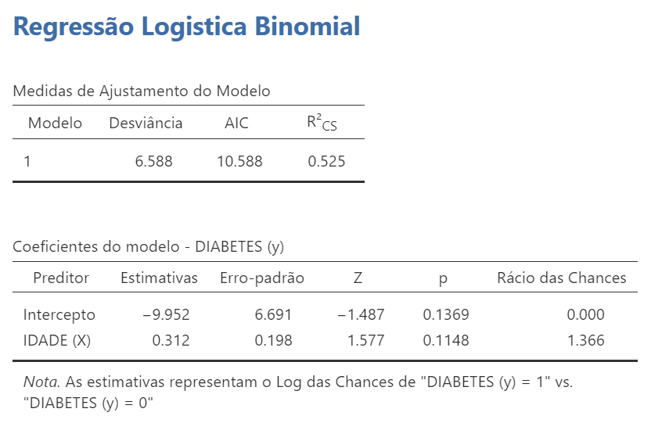
25 | 0 | 3. USAR NO G*POWER
43 | 1 | Pr(Y=1|X=1) H0 = | 0.000048
32 | 1 | Pr(Y=1|X=1) H1 = | 0.000065
12 | 0 | Odds ratio | 1.366155
 |  | X parm μ = | 29.938990
 |  | X parm σ = | 10.819549

